상품제안서
남녀공용 지퍼 넥워머 목토시 멀티스카프 | 상품코드: S45230

 |  |  |  |  |  |  | 02-713-8555 | www.synergygift.co.kr
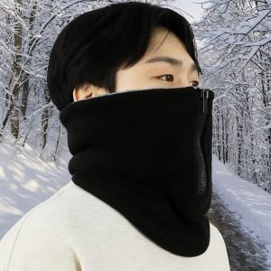

【상세/제작정보】

【인쇄/포장옵션】 | 스티커 / 종이케이스

【공급단가】 | 수량 | 50~ | 100~ | 500~ | 1,000~ | 2,000~
*VAT별도 | 단가 | 10,270원 | 9,710원 | 9,240원 | 9,000원 | 8,840원

【상품 URL】 | https://www.synergygift.co.kr:443/src/goods_detail.php?gdno=45230

